画面レイアウト
システム名 |  |  | ISSMINI |  |  | 作成日 | 2022-05-25 | 作成者 | 孟元永
画面名 |  | 詳細画面 |  | 画面ID | I0004 | 更新日 |  | 更新者

 | レイアウト
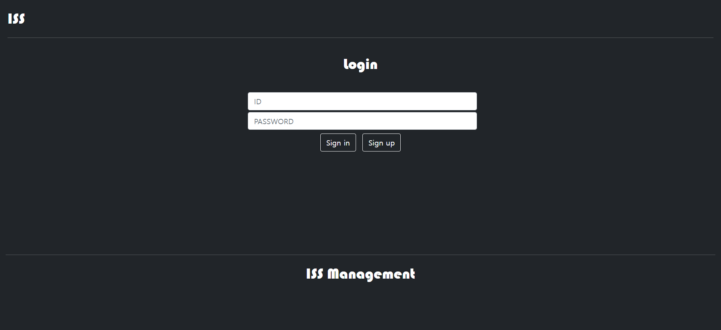
1
board
2
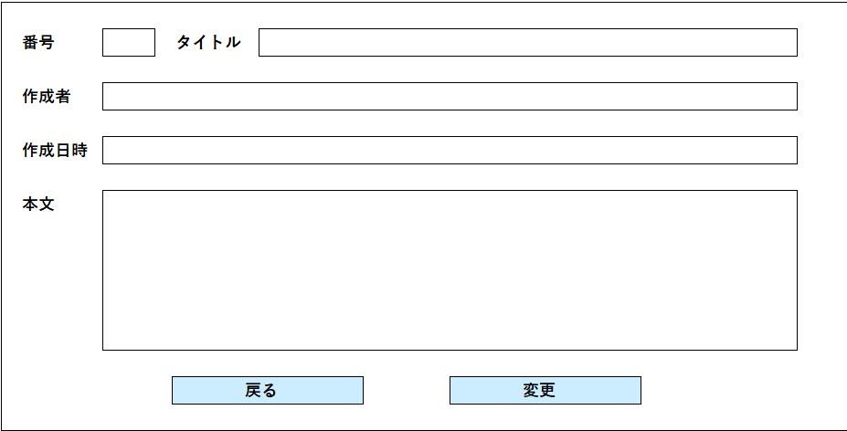
3
4
5
6
7
8
9
10

11
12

13
14

15

